Hoja1
Enunciado del problema
La empresa de pintura enfrenta dificultades para realizar un seguimiento detallado de los procesos relacionados con la pintura,
desde el ingreso hasta su aplicación. Actualmente, carecen de un sistema estructurado que les permita capturar y organizar eficientemente
la información relevante. Para solucionar este problema, se propone implementar una base de datos que facilite el seguimiento detallado de los procesos de pintura.
Con esta solución, la empresa busca mejorar su eficiencia operativa, reducir errores en la gestión de tareas, optimizar la comunicación interna y externa, y
obtener una visión más clara y precisa de sus operaciones diarias.

Nombre del a base de datos

ProColor

Listado de tablas que llebara la base de datos

Tablas principales | Tablas relacionales
tipo_pintura | obra elemento
ingreso_pintura | elemento_pintor
obra | ingresoPintura_obra
elementos
elementos pintados
pintor
reporte pintor
elemento_despachados

Diagrama entidad relacion
pintor_obra

Tipo de pintura
Ingreso de pintura
Obra
Elementos
Elementos_pintados
Reporte_Pintor

ingresoPintura_obra
Obra_elemento
elemento_despachados
Pintor

Diccionario de datos
Tabla: Tipo_pintura
Descripción: | En esta tabla se guardaran todas los tipos de pintura con que trabaja la empresa
Campo | Tipo de Dato | Tamaño | Nulo | Autoincrementable | Tipo de Campo | Tabla Relacionada | Descripción | 1
Id_tipoPintura | Varchar | 2 | No |  | Clave Primaria |  | En este campo se guardaran el Id del ingreso de la pintura
NombrePintura | Varchar | 15 | No |  |  |  | En este campo se guardaran el nombre de la pintura

Tabla: IngresoPintura
Descripción: | En esta tabla se guardaran la cantidad de pintra que ingresa a la empresa
Campo | Tipo de Dato | Tamaño | Nulo | Autoincrementable | Tipo de Campo | Tabla Relacionada | Descripción | 2
Id_ingreso | Varchar | 3 | No |  | clave primaria |  | En este campo se guardara el codigo del libro
cantidad | int | 3 | No |  |  |  | En este campo se guardaran la cantidad de pintura que ingresa
fechaIngreso | date |  | No |  |  |  | En este campo se guardaran las fechas del ingreso de la pintura
Id_tipoPintura | Varchar | 2 | No |  |  | Tipo_pintura | En este campo se guardan el Id de la tabla Tipo_pintura

Tabla: OBRA
Descripción: | En esta tabla se guardaran las direferentes obras que tiene la empresa
Campo | Tipo de Dato | Tamaño | Nulo | Autoincrementable | Tipo de Campo | Tabla Relacionada | Descripción
Id_obra | Varchar | 4 | No |  | Clave Primaria |  | En este campo se guardara el Id de la obra | 3
Nombre_obra | Varchar | 20 | No |  |  |  | En este campo se guardara el nombre de la obra

Tabla: INGRESOPINTURA_OBRA
Descripción: | Esta tabla relacionará la tabla ingresoPintura con la tabla obra
Campo | Tipo de Dato | Tamaño | Nulo | Autoincrementable | Tipo de Campo | Tabla Relacionada | Descripción
Id_ingreso | Varchar | 3 | No |  |  | IngresoPintura | En este campo se guardara el codigo del libro | 4
Id_obra | Varchar | 4 | No |  |  | OBRA | En este campo se guardan el Id de la tabla Tipo_pintura

Tabla: ELEMENTOS
Descripción: | En esta tabla se guardaran todos elementos fabricados en la empresa para cada obras
Campo | Tipo de Dato | Tamaño | Nulo | Autoincrementable | Tipo de Campo | Tabla Relacionada | Descripción
Id_elemento | int | 3 |  | auto_increment | clave primaria |  | En este campo se guardara el codigo de cada elemento | 5
En la tabla elemetos se debe usar el comando
alter table elementos auto_increment = 100
marca | Varchar | 7 | No |  |  |  | En este campo se guardaran la marca de cada elemento
cantidad | int | 2 | No |  |  |  | En este campo se guardara la cantidad de elementos
peso_unitario_KG | Float | 6 |  |  |  |  | En este campo de guardara el peso de cada elemento
area_expuesta | Float | 5 | No |  |  |  | En este campo de guardara el area expuesta de cada elemento en metros cuadrados

Tabla: OBRA_ELEMENTOS
Descripción: | Esta tabla relacionará la tabla obra con la tabla elementos
Campo | Tipo de Dato | Tamaño | Nulo | Autoincrementable | Tipo de Campo | Tabla Relacionada | Descripción
Id_obra | Varchar | 4 | No |  |  | OBRA | En este campo se guardara el código de la tabla obra | 6
Id_elemento | int | 3 | No |  |  | ELEMENTOS | En este campo se guardara el código de los elementos de la tabla elementos

Tabla: PINTOR
Descripción: | En esta tabla se guardaran los datos básicos de los pintores
Campo | Tipo de Dato | Tamaño | Nulo | Autoincrementable | Tipo de Campo | Tabla Relacionada | Descripción
Id_pintor | int | 3 | No |  | clave promaria |  | En este campo se guardara el código del pintor | 7
nombrePintor | Varchar | 10 | No |  |  |  | En este campo se guardara el nombre del pintor

Tabla: PINTOR_OBRA
Descripción: | Esta tabla relacionará las tablas pintor con la tabla obra
Campo | Tipo de Dato | Tamaño | Nulo | Autoincrementable | Tipo de Campo | Tabla Relacionada | Descripción
Id_obra | Varchar | 4 | No |  |  | OBRA | En este campo se guardara el código de la obra de la tabla obra | 8
Id_pintor | int | 3 | No |  |  | PINTOR | En este campo se guardara el codigo de la del pintor de la tabla pintor

Tabla: ELEMENTOS_DESPACHADOS
Descripción: | En esta tabla se guardaran la cantidad de pintra que ingresa a la empresa
Campo | Tipo de Dato | Tamaño | Nulo | Autoincrementable | Tipo de Campo | Tabla Relacionada | Descripción
Id_despacho | int | 3 |  | Autoincrementable | clave primaria |  | En este campo se guardara el código de cada despacho | 9
En la tabla elemetos se debe usar el comando
alter table elementos_despachados auto_increment = 500
Id_elemetos | int | 3 | No |  |  | elementos | En este campo se guardan el Id de los elementos que se despacharon
cantidad | int | 2 | No |  |  |  | En este campo se guardaran la cantidad de elentos de elementos que se despacharon
fechaDespacho |  |  | No |  |  |  | En este campo se guardaran las fechas que se realizo el despacho

En la tabla elementos se debe usar el comando
alter table elementosPintados auto_increment = 200
tabla:elementosPintados
Descripción: | Esta tabla relacionará la tabla obra con la tabla elementos
Campo | Tipo de Dato | Tamaño | Nulo | Autoincrementable | Tipo de Campo | Tabla Relacionada | Descripción
Id_elementosPintados | int | 3 |  | auto_increment | clave primaria |  | En este campo se guardara el código del los elementos pintados | 10
Id_elemento | int | 3 | No |  |  | ELEMENTOS | En este campo se guardara el código de los elementos de la tabla elemento

Tabla: REPORTEPINTOR
Descripción: | En esta tabla se guardaran todos elementos fabricados en la empresa para cada obras
Campo | Tipo de Dato | Tamaño | Nulo | Autoincrementable | Tipo de Campo | Tabla Relacionada | Descripción
Id_reporte | int | 3 |  | Autoincrementable | clave primaria |  | En este campo se guardara el codigo de los reportes
Id_elementoPintado | int | 3 | No |  |  | elementoPintado | En este campo se guardara el código de los elementos pintado | 11
Id_pintor | int | 3 | No |  |  | pintor | En este campo de guardara el código del pintor
fecha | date |  | No |  |  |  | En este campo de guardara la fecha del reporte
marca | Varchar | 6 | No |  |  |  | En este campo de guardara la marca de cada elemento
cantidad | int | 2 | No |  |  |  | En este campo de guardara la cantidad de elementos pintados
nombre_pintura | Varchar | 9 | No |  |  |  | En este campo de guardara el nombre con que se aplico el elemento
habia | Float | 3 | No |  |  |  | En este campo de guardara la cantidad de pintura que se encuentra el pintor
cantidad_utilizada | Float | 3 | No |  |  |  | En este campo de guardara la cantidad de pintura que sacó del almacén
consumo Teorico(gal) | Float | 3 | No |  |  |  | En este campo de guardara la cantidad de pintura qu se debe gastar en cada elemento
consumo real(gal) | Float | 3 | No |  |  |  | En este campo de guardara la cantidad de pintura que se gasto el pintor en cada elemento
sobrante | Float | 3 | No |  |  |  | En este campo de guardara la cantidad de pintura que el pintor dejó al terminar el tuno

Consultas
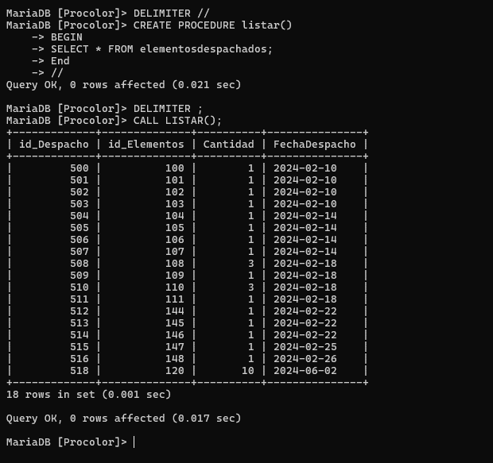
• Visualizar el código del elemento, la marca, la cantidad de elementos pintados y el nombre del pintor

ANALISIS
1. Que se desea consultar y de que tablas?.
Id_elementosPintados, marca, cantidad, nombre_pintor

2. Que tablas se ven afectadas o involucradas?

REPORTEPINTOR, elementosPintados, pintor

3. Condición (es)
Ninguna

4. Como se relacionan las tablas?

REPORTEPINTOR.Id_elementosPintados = elementosPintados.Id_elementosPintados, REPORTEPINTOR.Id_pintor = pintor.Id_pintor

5. Que comando se debe utilizar?
Select
Sintaxis
select distinct REPORTEPINTOR.Id_elementosPintados, marca, cantidad, nombrepintor from REPORTEPINTOR, elementosPintados, pintor where REPORTEPINTOR.Id_elementosPintados = elementosPintados.Id_elementosPintados and REPORTEPINTOR.Id_pintor = pintor.Id_pintor;

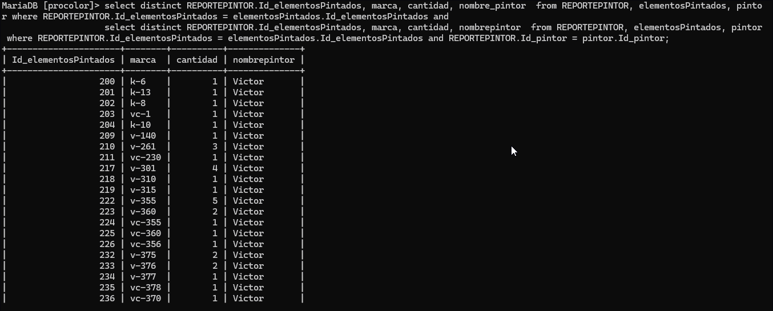

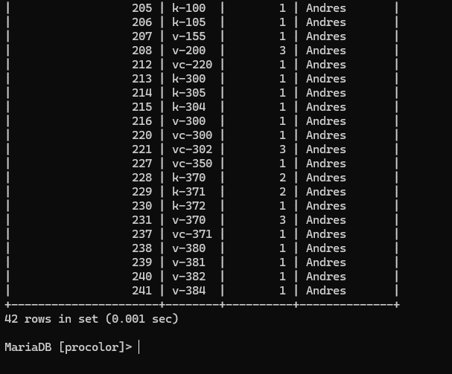

• Consultar la cantidad de pintura que se gastó en cada elemento

ANALISIS
1. Que se desea consultar y de que tablas?.
consumo real(gal)

2. Que tablas se ven afectadas o involucradas?

REPORTEPINTOR

3. Condición (es)
Ninguna

4. Como se relacionan las tablas?

No aplica

5. Que comando se debe utilizar?
 | Select
Sintaxis
select REPORTEPINTOR.marca, REPORTEPINTOR.ConsumoRealGAL from REPORTEPINTOR;

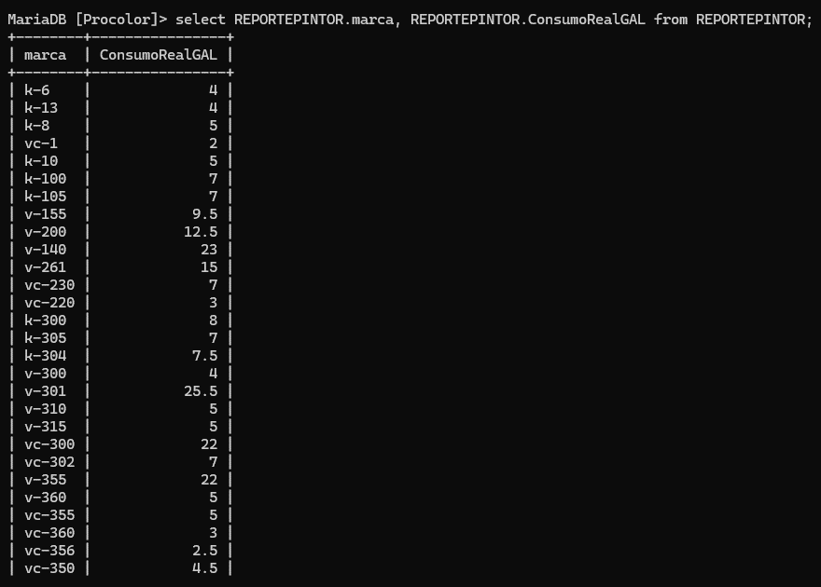



• Consultar el último turno pintado de cada pintor

ANALISIS
1. Que se desea consultar y de que tablas?.
Fecha, cantidad, nombre_pintor

2. Que tablas se ven afectadas o involucradas?

REPORTEPINTOR, pintor

3. Condición (es)
Fecha más reciente

4. Como se relacionan las tablas?

REPORTEPINTOR.Id_pintor = pintor.Id_pintor

5. Que comando se debe utilizar?
Select con max y join
Sintaxis
select p.nombrepintor, rp.Fecha, rp.cantidad from pintor p join (select max(Fecha) as Fecha, Id_pintor from REPORTEPINTOR group by Id_pintor) mrp on p.Id_pintor = mrp.Id_pintor join REPORTEPINTOR rp on p.Id_pintor = rp.Id_pintor and mrp.Fecha = rp.Fecha;

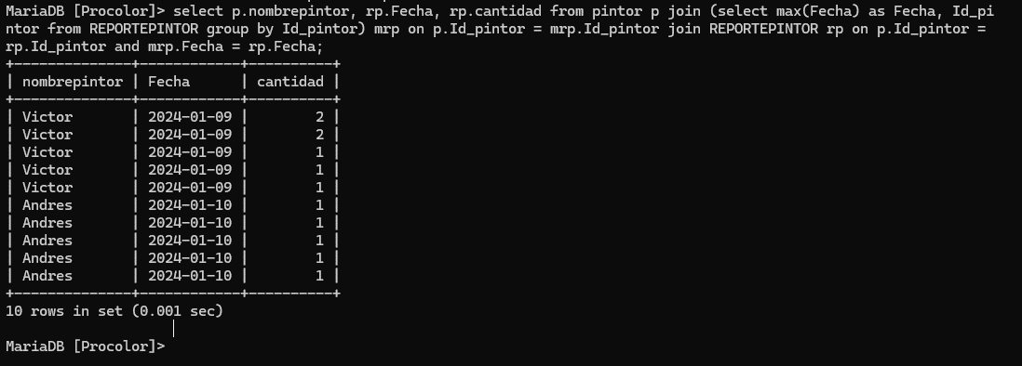

• Consultar la cantidad total de pintura utilizada

ANALISIS
1. Que se desea consultar y de que tablas?.
suma de consumo real

2. Que tablas se ven afectadas o involucradas?

REPORTEPINTOR

3. Condición (es)
Ninguna

4. Como se relacionan las tablas?

No aplica

5. Que comando se debe utilizar?
Select con sum
Sintaxis
select sum(consumo_real) as cantidad_total_pintura from REPORTEPINTOR;

Se actualiza la tabla IngresoPintura en el campo Cantidad
Sintaxis
update ingresopintura set Cantidad = 350 where id_Ingreso = '001' AND Cantidad = 300;

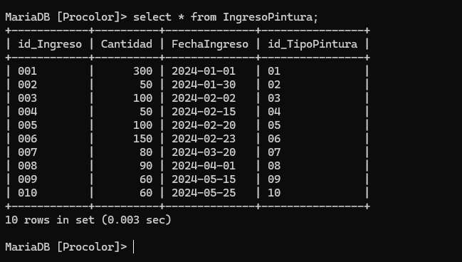

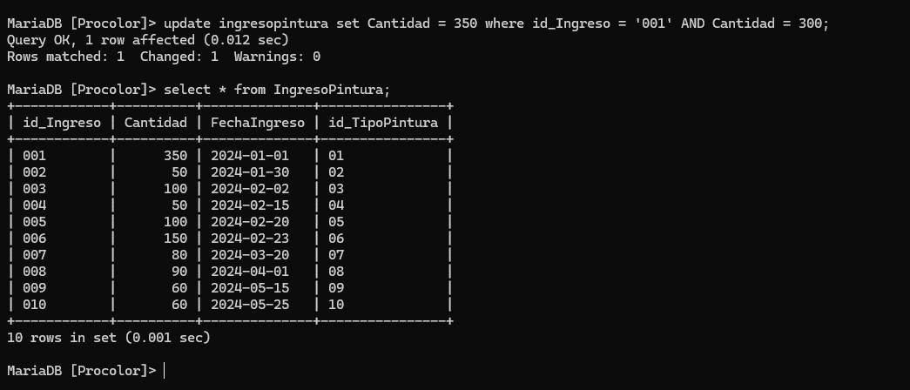

• Consultar la cantidad de pintura gastada por cada pintor

ANALISIS
1. Que se desea consultar y de que tablas?.
Cantidad total, nombre_pintor

2. Que tablas se ven afectadas o involucradas?

REPORTEPINTOR, pintor

3. Condición (es)
Ninguna

4. Como se relacionan las tablas?

REPORTEPINTOR.Id_pintor = pintor.Id_pintor

5. Que comando se debe utilizar?
Select con sum y join
Sintaxis
select pintor.NombrePintor,sum(reportepintor.consumoRealGAL) AS Cantidad_Pintura_Gastada from pintor inner join reportepintor ON pintor.id_Pintor = reportepintor.id_Pintor group by pintor.NombrePintor;

• Consultar la cantidad de pintura utilizada por cada pintor en un rango de fechas específico entre el 02/01/2024 y 05/01/2024

ANALISIS
1. Que se desea consultar y de que tablas?.
Cantidad total, nombre_pintor

2. Que tablas se ven afectadas o involucradas?

REPORTEPINTOR, pintor

3. Condición (es)
Fecha dentro del rango especificado

4. Como se relacionan las tablas?

REPORTEPINTOR.Id_pintor = pintor.Id_pintor

5. Que comando se debe utilizar?
Select con sum y join y condición WHERE
Sintaxis
select p.nombrePintor, sum(rp.cantidad) as cantidad_total_pintura from pintor p join REPORTEPINTOR rp on p.Id_pintor = rp.Id_pintor where rp.Fecha between 'fecha_inicio' and 'fecha_fin' group by p.nombrePintor;

• Consultar los elementos pintados de la obra de Envigado

ANALISIS
1. Que se desea consultar y de que tablas?.
Elementos pintados, obra, marca, cantidad pintura utilizada

2. Que tablas se ven afectadas o involucradas?

Elementos, Obra, ReportePintor, ElementosPintados

3. Condición (es)
Obra.nombreObra = 'Envigado'

4. Como se relacionan las tablas?

Obra.IdObra= ObraElementos.IdObra ObraElementos.IdElementos = Elementos.IdElementos Elementos.IdElementos = ElementosPintados.IdElementos ElementosPintados.IdElementosPintados = reportePintor.IdElementosPintados

5. Que comando se debe utilizar?
Select , InnerJoin, Where
Sintaxis
select obra.NombreObra, elementos.id_Elementos,elementos.Marca,elementos.Cantidad,reportepintor.consumoRealGAL AS Cantidad_Pintura_Gastada from obra inner join obraelementos ON obra.id_Obra = obraelementos.id_Obra inner join elementos ON obraelementos.id_Elementos = elementos.id_Elementos inner join elementospintados ON elementos.id_Elementos = elementospintados.id_Elementos inner join reportepintor ON elementospintados.id_ElementosPintados = reportepintor.id_ElementosPintados where obra.NombreObra = 'Envigado';

• Consultar nombre de una obra que empiece con la letra C

ANALISIS
1. Que se desea consultar y de que tablas?.
nombre de obra que empice con letra C

2. Que tablas se ven afectadas o involucradas?

Obra

3. Condición (es)
Que empiece con la letra C

4. Como se relacionan las tablas?

No Aplica

5. Que comando se debe utilizar?
Like
Sintaxis
select obra.NombreObra from obra where obra.NombreObra LIKE 'C%';

• Consultar los Elementos que ya no están en la planta

ANALISIS
1. Que se desea consultar y de que tablas?.
Los Elementos que ya no estan en planta

2. Que tablas se ven afectadas o involucradas?

Elementos, ElementosDespachados

3. Condición (es)
Que empiece con la letra C

4. Como se relacionan las tablas?

Elementos.idElementos = ElementosDespachado.Idelementos

5. Que comando se debe utilizar?
Left Join, Where, Select
Sintaxis
select elementos.marca,elementosdespachados.cantidad,elementosdespachados.FechaDespacho as 'Fecha de despacho' from elementos left join elementosdespachados ON elementos.id_Elementos = elementosdespachados.id_Elementos where elementosdespachados.id_Elementos is not null;

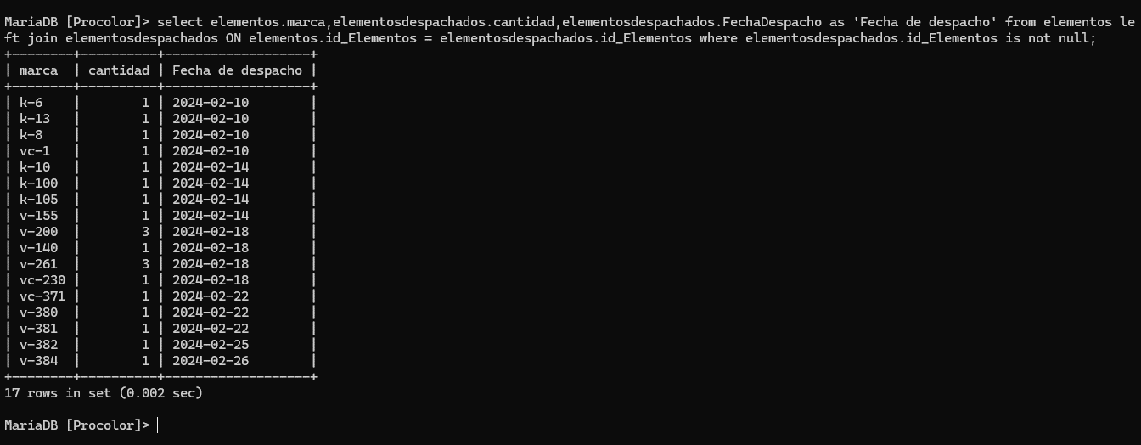

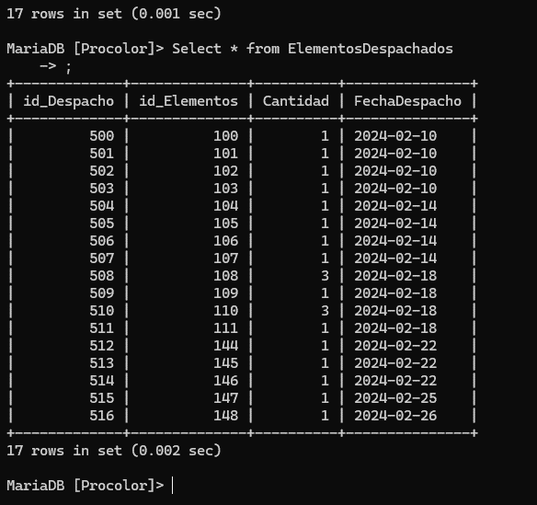

• Insertar dato en la tabla ElementosDespachados utilizando Delimiter

ANALISIS
1. Que se desea consultar y de que tablas?.
Insertar Dato

2. Que tablas se ven afectadas o involucradas?

ElementosDespachados
3. Condición (es)
No Aplica

4. Como se relacionan las tablas?
No Aplica

5. Que comando se debe utilizar?
Delimiter
Sintaxis
DELIMITER // CREATE PROCEDURE insertar( IN id_elementos INT(3), IN cantidad INT(2), IN fecha_despacho DATE ) BEGIN INSERT INTO elementosdespachados (id_Elementos, Cantidad, FechaDespacho) VALUES (id_elementos, cantidad, fecha_despacho); END // DELIMITER ;

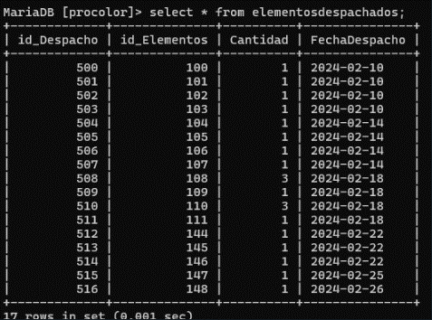

INSERTAR DATO

Sintaxis
CALL insertar(100, 10, '2024-06-01');

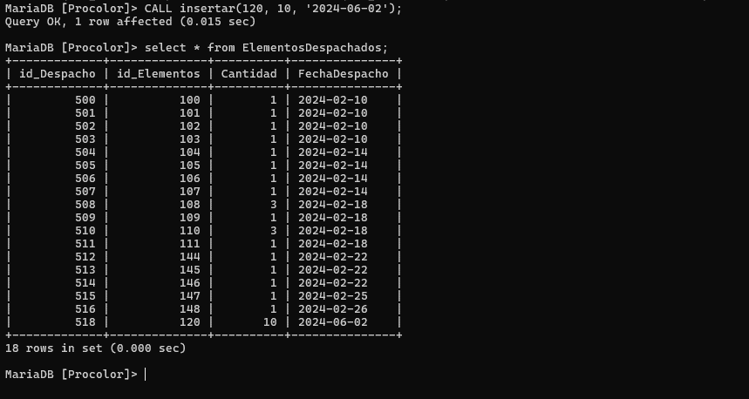

LISTAR DATO

Sintaxis

DELIMITER // MariaDB [Procolor]> CREATE PROCEDURE listar() -> BEGIN -> SELECT * FROM elementosdespachados; -> End -> //

CALL LISTAR();

